Enunciado
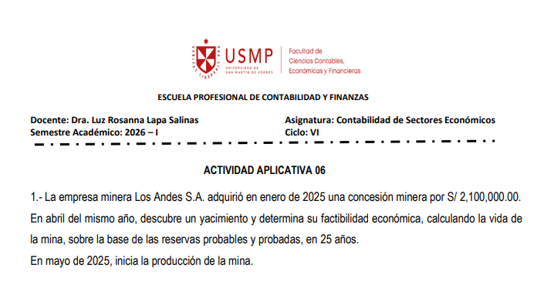

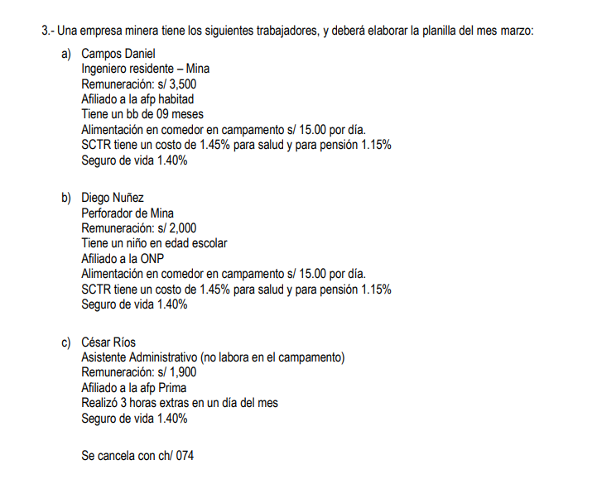

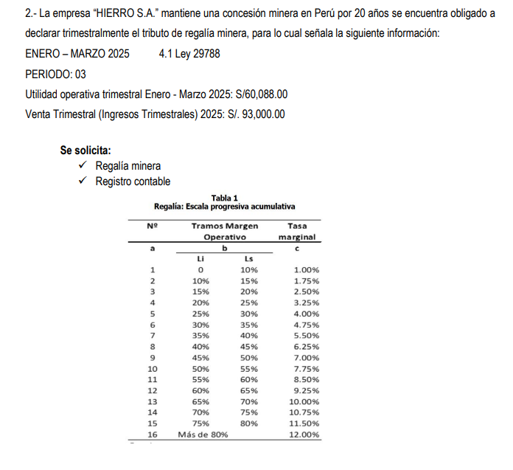

Ejercicio 2 v2
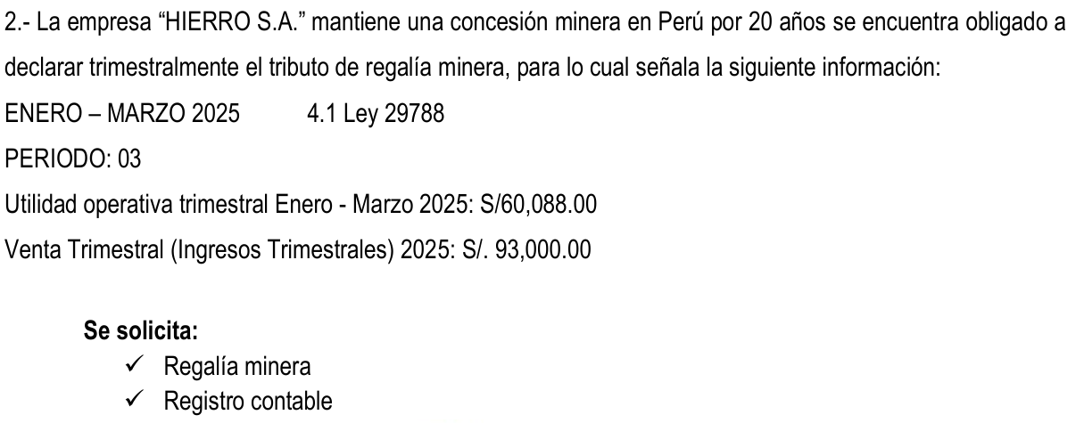

 |  |  |  |  |  |  |  | Utilidad Opertativa Trimestral (UOT) |  |  |  | Venta Trimestral (Ingresos Trimestrales)
 |  |  |  |  |  |  |  | 60,088 |  |  |  | 93,000

 |  |  |  |  |  |  |  | Margen Operativo (MgO)
 |  |  |  |  |  |  |  | MgO = Utilidad Operativa Trimestral / Ingresos Trimestrales
 |  |  |  |  |  |  |  | 60,088 | 93,000 | 64.6% | 65.0%

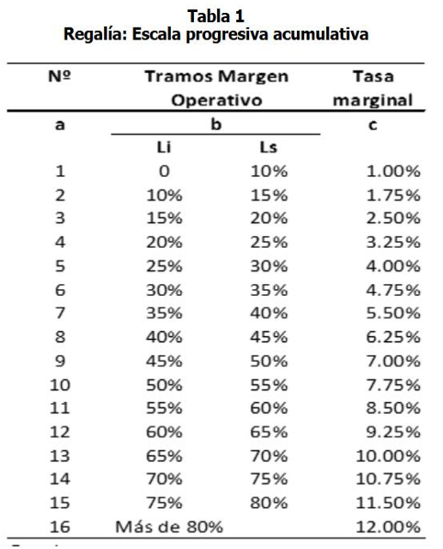
 |  |  |  |  |  |  |  | Factor Acumulable (FA)
 |  |  |  |  |  |  | Suma | 0.10% | 0.09% | 0.13% | 0.16% | 0.20% | 0.24% | 0.28% | 0.31% | 0.35% | 0.39% | 0.42%
 |  |  |  |  |  |  |  | 2.662% | 2.660%
N° | Tramos margen operativo |  |  |  | Tasa marginal
A | B |  |  |  | C
1 | [ | 0 | 10% | ] | 1.00% | 0.10% |  | Tasa marginal (TMg) |  |  |  |  | Todos redondeados
2 | [ | 10% | 15% | ] | 1.75% | 0.09% |  | (65% - 60%) * 9.25% |  | 0.463% | 0.460%
3 | [ | 15% | 20% | ] | 2.50% | 0.13%
4 | [ | 20% | 25% | ] | 3.25% | 0.16%
5 | [ | 25% | 30% | ] | 4.00% | 0.20% |  | Tasa Efectiva (TE) |  | (FA + TMG) / MgO
6 | [ | 30% | 35% | ] | 4.75% | 0.24% |  | (0,65 + 0,16)/ 0,25 |  | 4.80%
7 | [ | 35% | 40% | ] | 5.50% | 0.28%
8 | [ | 40% | 45% | ] | 6.25% | 0.31% |  | Impuesto trimestral (IT) |  | Uot * TE
9 | [ | 45% | 50% | ] | 7.00% | 0.35% |  |  | 60,088 | 4.80% | 2,884
10 | [ | 50% | 55% | ] | 7.75% | 0.39% |  |  |  | Comparacion
11 | [ | 55% | 60% | ] | 8.50% | 0.42% |  |  |  | IT + 1% | ART 4 DE LA LEY 29788
12 | [ | 60% | 65% | ] | 9.25%
13 | [ | 65% | 70% | ] | 10.00%
14 | [ | 70% | 75% | ] | 10.75%
15 | [ | 75% | 80% | ] | 11.50%
16 | [ | Mas de 89% |  | ] | 12.00%

Ejercicio 3
 |  |  |  |  |  |  |  |  |  |  |  |  |  |  |  |  |  |  |  |  |  |  | Tablas
 |  |  |  |  |  |  |  |  |  |  |  |  |  |  |  |  |  |  |  |  |  | AFP | Comisión | Seguro
 |  |  |  |  |  |  |  |  |  |  |  |  |  |  |  |  |  |  |  |  |  | Habitat | 1.47% | 1.37%
FORMATO 5.1: "LIBRO DIARIO" |  |  |  |  |  |  |  |  |  |  |  |  |  |  |  |  |  |  |  |  |  | Prima | 1.60% | 1.37%
PERÍODO: |  |  |  |  |  |  |  |  |  |  |  |  |  |  |  |  |  |  |  |  |  |  |  |  |  |  |  |  |  |  |  |  |  |  |  |  | UIT
RUC: |  |  |  |  |  |  |  |  |  |  |  |  |  | 10% RMV |  |  |  |  |  | 13% | 10% | 2% |  |  | 0.50% | Alimentación | IR |  |  | 9% | 2% | 1.40% | 1.45% | 1.15% |  |  | Calculo renta 5ta
APELLIDOS Y NOMBRES, DENOMINACIÓN O RAZÓN SOCIAL: |  |  |  |  |  |  |  |  |  | Trabajador | Cargo | Fondo Pensionario | Remuneración | A/F | H.E. al 25% | H.E. al 35% | Alimentación | Total Ingresos | Base Remunerativa | ONP | Aporte AFP | Aporte complementario 2% | AFP Comisión | AFP Seguro | FCJMSM 0.5% | Alimentación | IR | TOTAL DSCTO | Neto a pagar | Essalud | Aporte complementario | Seguro de vida | SCTR | Pensión SCTR | Total de Aportes | Remuneración total | 7 UIT | 14 Remuneraciones | Bonificación Extraordinaria 9% | Base | 5 UIT | 15 UIT | 15 UIT | 10 UIT | TOTAL IR 5T anual | IR 5T mensual | 5,500.00 | HASTA | % | HASTA | Sueldo anual | %
 |  |  |  |  |  |  |  |  | 91 | Campos Daniel | Ingeniero resiente | Habitad | 3,500.00 | 113.00 |  |  | 450.00 | 4,063.00 | 3,613.00 |  | 361.30 | 72.26 | 53.11 | 49.50 | 18.07 | 450.00 | 84.88 | 1,089.12 | 2,973.88 | 325.17 | 72.26 | 50.58 | 52.39 | 41.55 | 541.95 | 3,613 | 38,500.00 | 50,582.00 | 650.34 | 12,732.34 | 1,018.59 | - | - | - | 1,018.59 | 84.88 | HASTA 5 UIT | 27,500.00 | 8% | HASTA 5 UIT | 26,750.00 | 8%
Nº CORRELATIVO ASIENTO | FECHA DE LA OPERACIÓN | GLOSA O DESCRIPCION | REFERENCIA DE LA OPERACIÓN |  | CUENTA |  | MOVIMIENTO |  | 91 | Diego Nuñez | Perforador de mina | ONP | 2,000.00 | 113.00 |  |  | 450.00 | 2,563.00 | 2,113.00 | 274.69 |  |  |  |  | 10.57 | 450.00 |  | 735.26 | 1,827.75 | 190.17 |  | 29.58 | 30.64 | 24.30 | 274.69 | 2,113 | 38,500.00 | 29,582.00 | 380.34 | - | - | - | - | - | - | - | DE 5 A 20 UIT | 82,500.00 | 14% | HASTA 20 UIT | 107,000.00 | 14%
 |  |  | CÓDIGO DEL LIBRO O REGISTRO (TABLA 8) | NÚMERO DEL DOCUMENTO SUSTENTATORIO | CÓDIGO | DESCRIPCIÓN DE LA CTA | DEBE | HABER | 91 | César Rios | Asistente Administrativo | Prima | 1,900.00 | - | 19.79 | 10.69 |  | 1,930.48 | 1,930.48 |  | 193.05 | 38.61 | 30.89 | 26.45 | 9.65 |  |  | 298.65 | 1,631.83 | 173.74 | 38.61 | 27.03 |  |  | 239.38 | 1,930 | 38,500.00 | 27,026.71 | 347.49 | - | - | - | - | - | - | - | DE 20 A 35 UIT | 82,500.00 | 17% | HASTA 35 UIT | 187,250.00 | 17%
01 | 2026-03-31 | Provisión de la plinilla de marzo |  |  | 6211 | Sueldos y salarios | 7,430.48 |  |  |  |  | Total | 7,400.00 | 226.00 | 19.79 | 10.69 | 900.00 | 8,556.48 | 7,656.48 | 274.69 | 554.35 | 110.87 | 84.00 | 75.95 | 38.28 | 900.00 | 84.88 | 2,123.02 | 6,433.46 | 689.08 | 110.87 | 107.19 | 83.03 | 65.85 | 1,056.02 |  |  |  |  |  |  |  |  |  |  |  | DE 35 A 45 UIT | 55,000.00 | 20% | HASTA 45 UIT | 240,750.00 | 20%
 |  |  |  |  | 6213 | Remuneraciones en especie | 900.00 |  |  |  |  |  | 6211 | 6221 | 6222 | 6222 | 6213 |  |  | 4032 | 4171 | 4172 | 4173 | 4174 | 4039 |  | 40173 |  | 4111 | 6271 |  | 6274 | 6273 | 6273 |  |  |  |  |  |  |  |  |  |  |  |  | MAS DE 45 UIT | ~ | 30% | MAS DE 45 UIT | > 240.750,00 | 30%
 |  |  |  |  | 6221 | Asig. Familiar | 226.00 |  |  |  |  |  |  |  |  |  |  |  |  |  |  |  |  |  | 62721 |  |  |  |  | 4031 | 4039
 |  |  |  |  | 6271 | Régimen de prestaciones de salud | 689.08 |  |  |  |  |  | D | H |  |  |  |  |  |  |  |  |  |  | 40189 | según noticiero contable |  |  |  |  | 62722
 |  |  |  |  | 6273 | Seguro complementario de trabajo de riesgo, accidentes de trabajo y enfermedades profesionales | 148.88 |  |  | Remuneración | Rem. H.E. A/F | 6211 | 7,430.48
 |  |  |  |  | 6274 | Seguro de vida | 107.19 |  |  | R. en especie | Alimentación | 6213 | 900.00 |  |  |  | Destino
 |  |  |  |  | 4031 | ESSALUD |  | 689.08 |  |  | Asig, fam | 6221 | 226.00 |  |  |  | 79 | 9,612.50
 |  |  |  |  | 4032 | ONP |  | 274.69 |  |  | Essalud | 6271 | 689.08 |  |  |  | 91 |  | 9,612.50
 |  |  |  |  |  |  |  |  |  |  | Aporte compl. 2% | 6272 | 110.87
 |  |  |  |  | 4039 | Otras instituciones |  | 38.28 |  |  | SCTR | 6273 | 148.88
 |  |  |  |  | 4039 | Otras instituciones |  | 110.87 |  | Poliza | Seguro de Vida | 6274 | 107.19 |  |  |  | Pago a trabajadores
 |  |  |  |  | 4113 | Remuneraciones en especie por pagar |  | 900.00 |  |  | Essalud | 4031 |  | 689.08 |  |  | 4111 | 6,544.33
 |  |  |  |  | 4171 | AFP Habitat |  | 463.91 |  |  | ONP | 4032 |  | 274.69 |  |  | 1041 |  | 6,544.33
 |  |  |  |  | 4172 | AFP Prima |  | 250.38 |  |  | Fondo de Jub | 4039 |  | 38.28
 |  |  |  |  | 40173 | Renta de quinta categoría |  | 84.88 |  |  | Aporte compl. 2% | 4039 |  | 110.87
 |  |  |  |  | 4111 | Sueldos y salarios por pagar |  | 6,433.46 |  |  | Alimentación por descontar | 4113 |  | 900.00
 |  |  |  |  | 46991 | SCTR por pagar |  | 148.88 |  |  | AFP Habitat | 4171 |  | 463.91
 |  |  |  |  | 46992 | Poliza de seguros |  | 107.19 |  |  | AFP Prima | 4172 |  | 250.38
02 | 2026-03-31 | Por el destino del gasto de la planilla |  |  | 91 | GASTOS DE PRODUCCIÓN | 7,442.64 |  |  |  | Renta de 5ta | 40173 |  | 84.88
 |  |  |  |  | 94 | GASTOS ADMINISTRATIVOS | 2,169.86 |  |  |  | Rem. X Pagar | 4111 |  | 6,544.33
 |  |  |  |  | 79 | CARGAS IMPUTABLES A CUENTAS DE COSTOS Y GASTOS |  | 9,612.50 |  |  | SCTR por pagar | 46991 |  | 148.88
03 | 2026-03-31 | Por el pago de la planilla con ch |  | Ch/074 | 4111 | Sueldos y salarios por pagar | 6,433.46 |  |  |  | Poliza de seguros | 46992 |  | 107.19
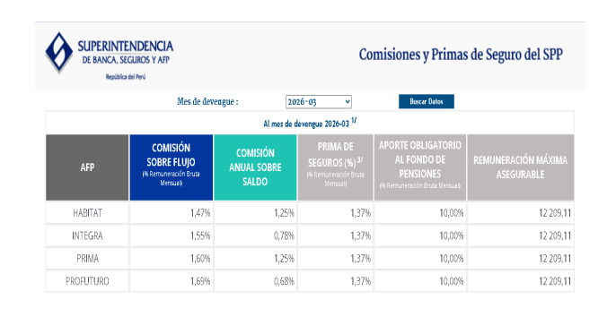
 |  |  |  |  | 1041 | Cuentas corrientes operativas |  | 6,433.46 |  |  |  |  | 9,612.50 | 9,612.50

 |  |  |  |  |  |  |  |  |  |  |  |  |  |  | Remuneración Cesar Rios |  | Cálculo de H.E
 |  |  |  |  |  |  | 25,547.59 | 25,547.59 |  |  |  |  |  |  | 1,900.00 | /30 días | 63.33 | Rem. X Día
 |  |  |  |  |  |  |  |  |  |  |  |  |  |  |  | /8 Horas | 7.92 | Rem X Hora
 |  |  |  |  |  |  |  |  |  |  |  |  |  |  |  |  | 9.8958333333 | Hora al 25% |  | 2 Horas | 19.791666667
 |  |  |  |  |  |  |  |  |  |  |  |  |  |  |  |  | 10.6875 | Hora al 35% |  | 1 Hora | 10.6875
 |  |  |  |  |  |  |  |  |  |  |  |  |  |  |  |  | 30.48 | x 3 Horas laboradas |  |  | 30.479166667

